Tipp
Überwachungsfenster

Ausgangslage |  | powered by Karoka Excel Akademie
 | Erstellt man komplexe Berechnungen in Excel, z.B. einen Businessplan, steht oft ein einzelner Endwert (z.B. Gewinn) im Fokus der gesamten Bemühungen. Dieser Endwert wird nun durch das Verändern der verschiedenen Input-Parameter optimiert. Damit man den Endwert beim Verändern der Input-Parameter immer im Fokus hat, gibt es das Überwachungsfenster.

Excel Tipp: So geht’s einfach und schnell
 | 1 | Im Arbeitsblatt Beispiel ist eine Businessplanung abgebildet. Es wird der Businessplan für ein Unternehmen mit mehreren Produkten erstellt, bei dem ein Grossteil der Paramter variabel ist (sämtliche Felder die blau markiert sind). Wie bei jedem guten Businessplan steht auch hier der Gewinn letztlich im Fokus. Im Rahmen der Businessplanung werden nun die verschiedenen Parameter verändert. Um den Gewinn, das entscheidende Kriterium immer im Blickwinkel zu haben, wird nun das Beobachtungsfenster genutzt.
 | 2 | Im ersten Schritt muss jene Zelle deren Wert immer im Blickwinkel stehen soll, markiert werden. Man wählt im Register "Formeln" die Option Überwachungsfenster. In diesem Fall wäre dies beispielsweise die Zelle C62, der Gewinn für das Jahr 2015. | 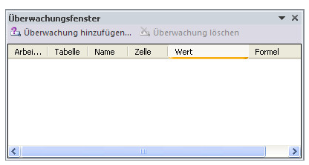
 | 3 | In dem sich öffnenden Menü klickt man auf "Überwachung hinzufügen". Nun wählt man die zu überwachende Zelle aus und bestätigt dann mit "Hinzufügen". Im Übersichtsfenster ist der Wert nun hinzugefügt und in der Spalte "Wert" steht der aktuelle Wert der Zelle C62. Würde sich dieser Wert ändern, z.B. aufgrund einer neuen Berechnung, würde sich der Wert im Beobachtungsfenster ebenfalls automatisch ändern.
 | 4 | Schritt 2 und Schritt 3 wiederholt man nun mit dem Gewinn für 2016 und 2017, d.h. für die Zellen D62 und E62. Es werden damit nun insgesamt drei Werte im Überwachungsfenster angezeigt. Damit man den Überblick zwischen den einzelnen Werten nicht verliert, hilft es die Zellen zu beschriften. Hierfür wählt man die entsprechende Zelle aus und gibt dann oben links einen entsprechenden Namen ein, z.B. "Gewinn_2015" etc. In unserem Businessplan sieht man durch das Überwachungsfenster jederzeit den Gewinn für 2015, 2016 und 2017, egal wo man sich in der Tabelle befindet und kann stets den Einfluss von sich verändernden Variablen auf den Gewinn sehen. | 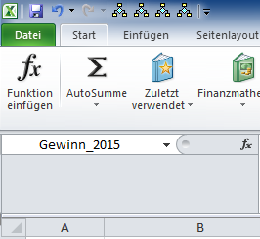

Übung
 | 1 | Im Arbeitsblatt Übung finden Sie einen Businessplan bei dem alle Paramater gegeben sind abgesehen von den geplanten Absatzzahlen für die einzelnen Produkte. Legen Sie die Absatzzahlen so fest, dass Sie in allen drei Jahren einen minimalen Gewinn ausweisen können. Das Überwachungsfenster hilft Ihnen dabei.

Lösung
 | 1 | Die Lösung finden Sie im Arbeitsblatt Lösung. Es ist dabei analog wie in der Beschreibung des Beispiels vorzugehen.

